2019_09_data
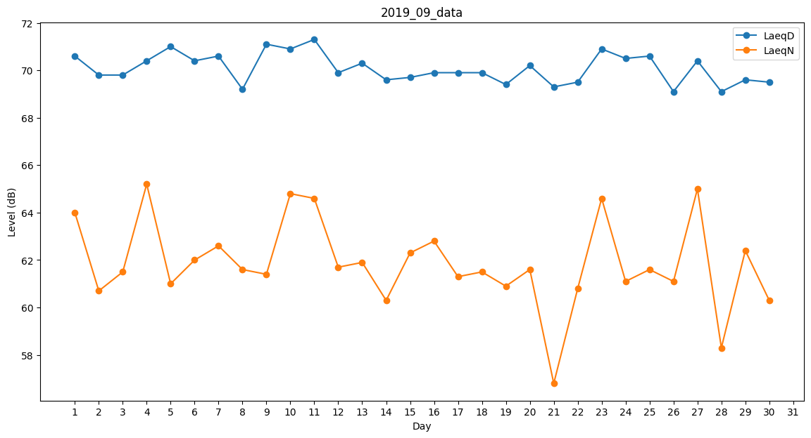
Day | LaeqD | LaeqN
1 | 70.6 | 64
2 | 69.8 | 60.7
3 | 69.8 | 61.5
4 | 70.4 | 65.2
5 | 71 | 61
6 | 70.4 | 62
7 | 70.6 | 62.6
8 | 69.2 | 61.6
9 | 71.1 | 61.4
10 | 70.9 | 64.8
11 | 71.3 | 64.6
12 | 69.9 | 61.7
13 | 70.3 | 61.9
14 | 69.6 | 60.3
15 | 69.7 | 62.3
16 | 69.9 | 62.8
17 | 69.9 | 61.3
18 | 69.9 | 61.5
19 | 69.4 | 60.9
20 | 70.2 | 61.6
21 | 69.3 | 56.8
22 | 69.5 | 60.8
23 | 70.9 | 64.6
24 | 70.5 | 61.1
25 | 70.6 | 61.6
26 | 69.1 | 61.1
27 | 70.4 | 65
28 | 69.1 | 58.3
29 | 69.6 | 62.4
30 | 69.5 | 60.3

